Hoja1
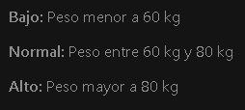
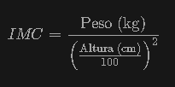
Altura (cm) | Peso (kg) | Talla | IMC | Clasificacion (clase) |  |  |  |  |  |  | Entropia Max | 2
170 | 100 | XXL | 34.60 | Obesidad |  |  | Total | Bajo peso | Normal | Sobrepeso | Obesidad | Entropia | Entropia Por Atributo | Gan. Informacion
160 | 80 | XL | 31.25 | Obesidad | IMC |  | 11 | 2 | 5 | 2 | 2 | 1.8585552119
176 | 80 | L | 25.83 | Sobrepeso | Altura | Alto | 4 | 0 | 2 | 2 | 0 | 1
165 | 65 | M | 23.88 | Normal |  | Medio | 2 | 1 | 0 | 0 | 1 | 1
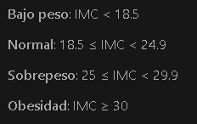
180 | 80 | L | 24.69 | Normal |  | Bajo | 5 | 1 | 3 | 0 | 1 | 1.3709505945 | 1.1686139066 | 0.6899413053
170 | 53 | XS | 18.34 | Bajo peso | Peso | Alto | 6 | 0 | 2 | 2 | 2 | 1.5849625007
185 | 85 | XL | 24.84 | Normal |  | Medio | 2 | 0 | 2 | 0 | 0 | 0
162 | 62 | S | 23.62 | Normal |  | Bajo | 3 | 2 | 1 | 0 | 0 | 0.91829583405 | 1.1149693188 | 0.7435858931
165 | 50 | S | 18.37 | Bajo peso | Talla | XS | 1 | 1 | 0 | 0 | 0 | 0
185 | 90 | XL | 26.30 | Sobrepeso |  | S | 3 | 1 | 2 | 0 | 0 | 0.91829583405
162 | 50 | S | 19.05 | Normal |  | M | 1 | 0 | 1 | 0 | 0 | 0
 |  |  |  |  |  | L | 2 | 0 | 1 | 1 | 0 | 1
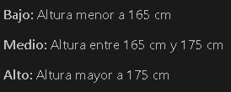
 |  |  |  |  |  | XL | 3 | 0 | 1 | 1 | 1 | 1.5849625007
 |  |  |  |  |  | XXL | 1 | 0 | 0 | 0 | 1 | 0 | 0.864525000 | 0.99403021148

Se observa que la Talla como un atributo en el análisis, puede clasificar de manera más efectiva a las personas en categorías como Obesidad o Normal entre otros. Esto significa que la Talla proporciona información valiosa que ayuda a determinar con mayor precisión la condición del peso de una persona.
 |  |  |  |  | Conclusion

